Hoja1
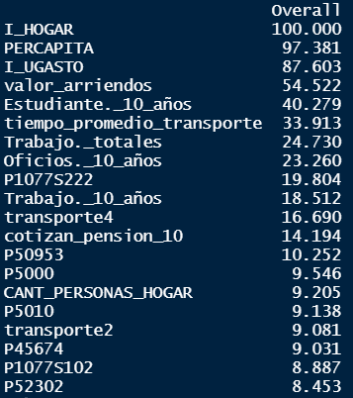
Importancia de las variables
Variable | Importancia
Se considera pobre | 8.5
Tiene equipo de sonido | 8.9
Teja metálica como principal material de techo | 9
Ruta escolar como principal medio de transporte | 9.1
Habitaciones (para dormir) en la vivienda | 9.1
Cantidad de personas en el hogar | 9.2
Cuartos en la vivienda | 9.5
Vivienda en arriendo | 10.3
Proporción cotizantes de pensión | 14.2
A pie como principal medio de transporte | 16.7
Proporción de trabajadores en la PET | 18.5
Tener computador portatil | 19.8
Proporción de personas dedicadas a oficios del hogar | 23.3
Proporción de trabajadores en el hogar | 24.7
Tiempo promedio transporte al centro educativo | 33.9
Proporción estudiantes en el hogar | 40.3
Valor arriendos | 54.5
Ingreso Unidad de Gasto | 88
Ingreso per cápita | 97
Ingreso del Hogar | 100

